상품제안서
리유저블백 고밀도 r-pet 가방 리유저블가방 380 * 300 * 130mm (소) | 상품코드: F27380

 |  |  |  |  |  |  | 02-412-0044 | www.easy1.co.kr
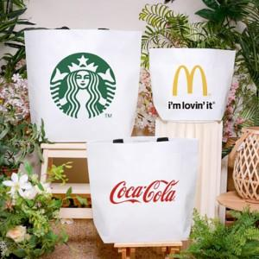

【상세/제작정보】 | 인쇄 별도 문의.

【인쇄/포장옵션】 | 실크 / OPP(비닐)

【공급단가】 | 수량 | 100~ | 300~ | 500~ | 1,000~ | 3,000~
*VAT별도 | 단가 | 1,560원 | 1,530원 | 1,500원 | 1,460원 | 1,430원

【상품 URL】 | http://www.easy1.co.kr/src/goods_detail.php?gdno=27380

